Figur 2.1
Innehållsförteckning

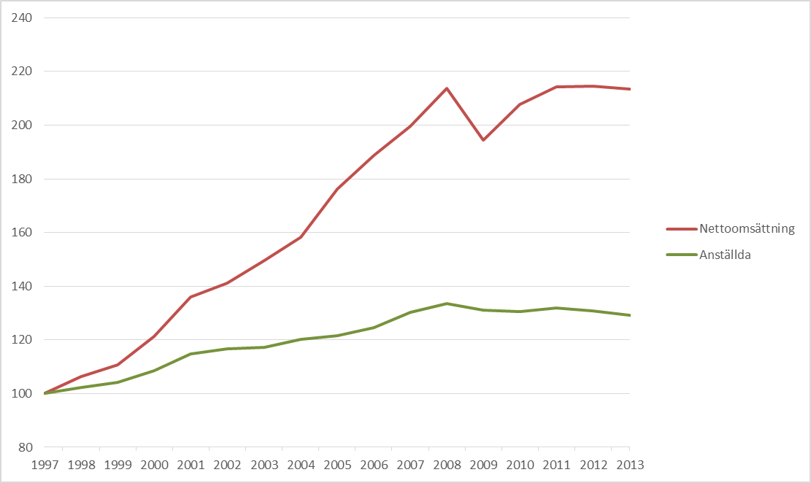

 | Utveckling av antal anställda och nettoomsättning (löpande priser) i transportbranschen, 1997–2013. Index med basår 1997.

Figur 2.2
Innehållsförteckning

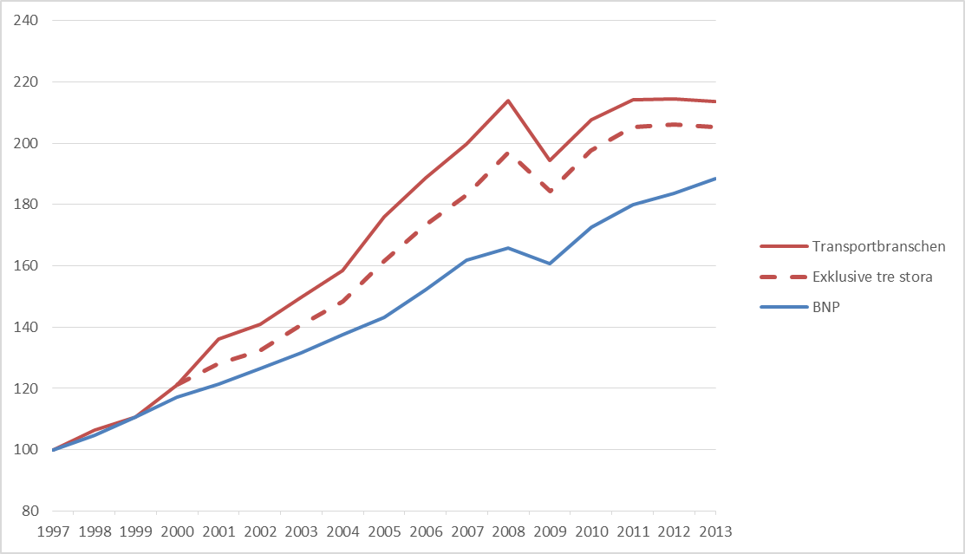

 | Utveckling av transportbranschens totala nettoomsättning i relation till BNP (löpande priser) 1997–2013. Index med basår 1997.

Figur 2.3
Innehållsförteckning
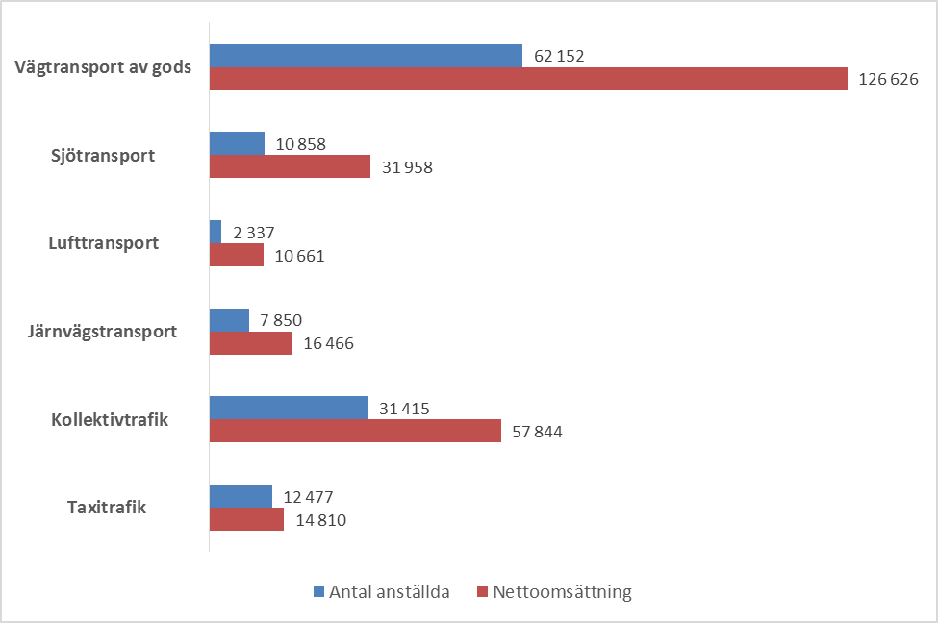

 | Antal anställda och nettoomsättning (miljoner kronor) i transportbranschens sex delbranscher, år 2013

Figur 2.4
Innehållsförteckning
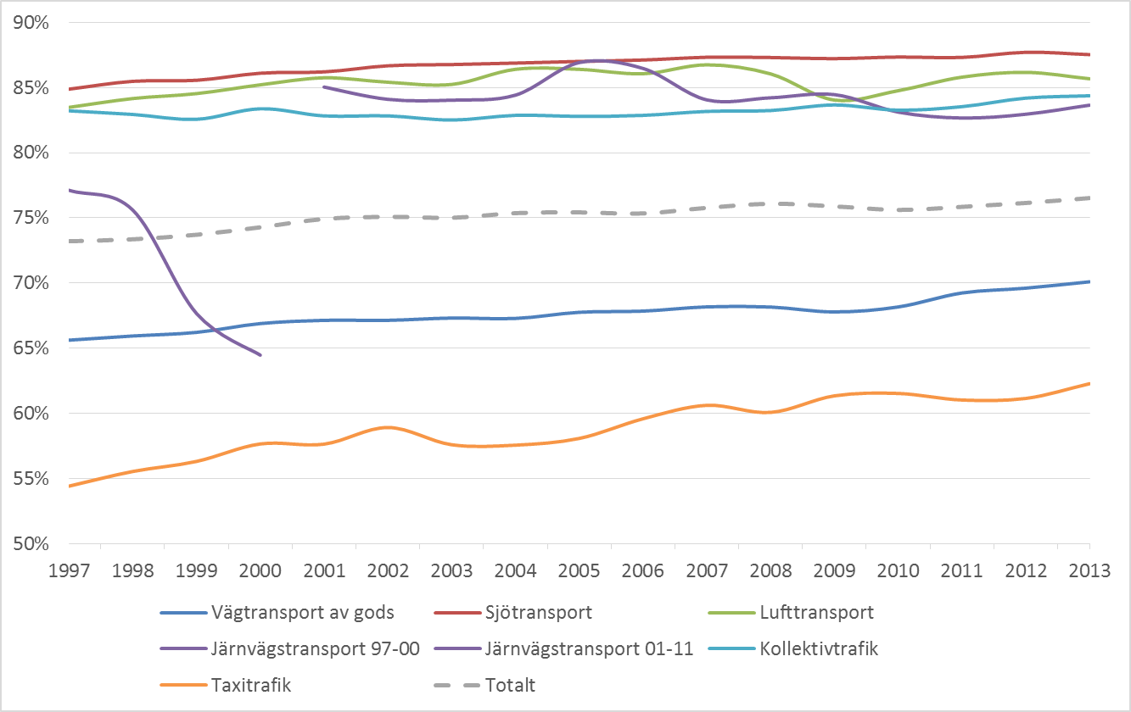

 | Koncentration av anställda i de sex delbranscherna. Ginikoefficientens utveckling 1997–2013

 | Beräkning av koncentration

Figur 2.5
Innehållsförteckning
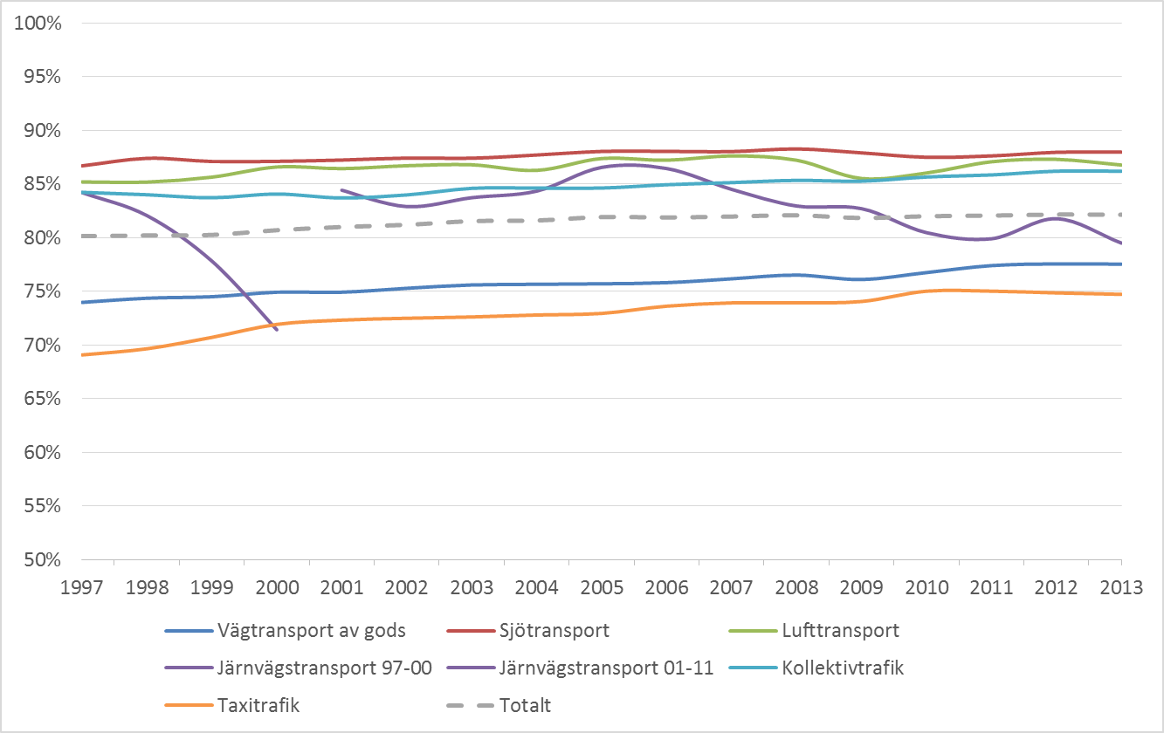

 | Koncentration av nettoomsättning i de sex delbranscherna. Ginikoefficientens utveckling 1997–2013

 | Beräkning av koncentration

Figur 2.6
Innehållsförteckning
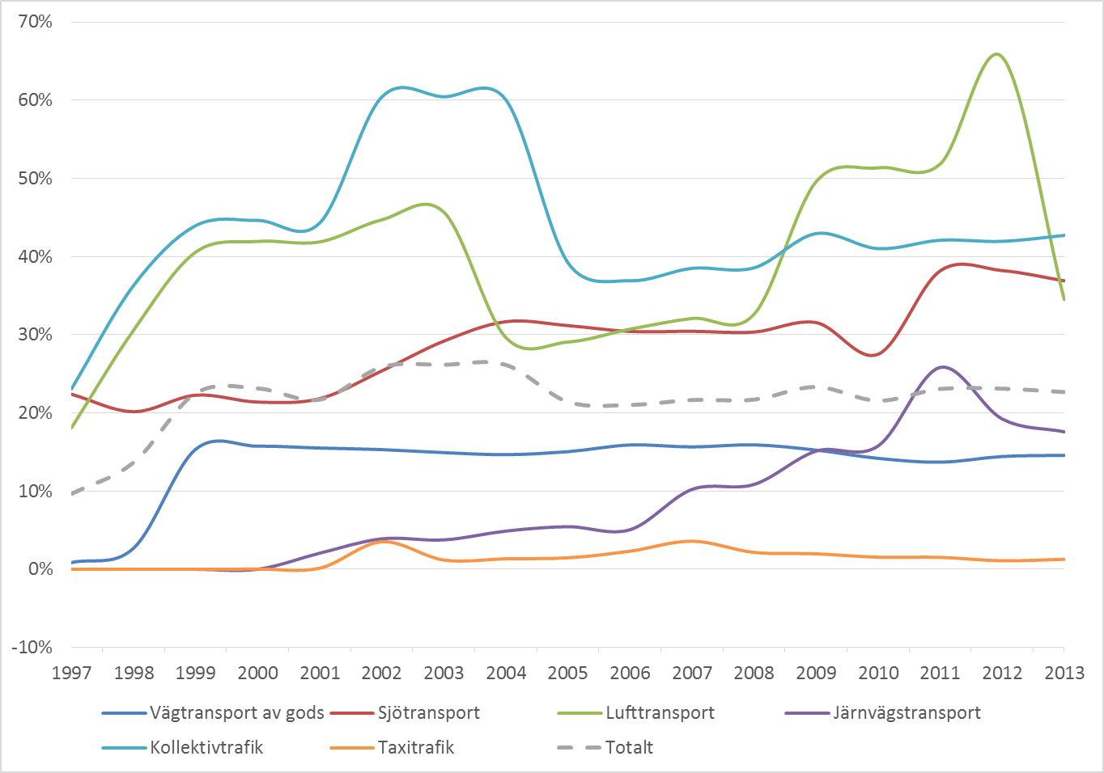

 | Andel anställda i utlandsägda företag, 1997–2013

Figur 3.1
Innehållsförteckning
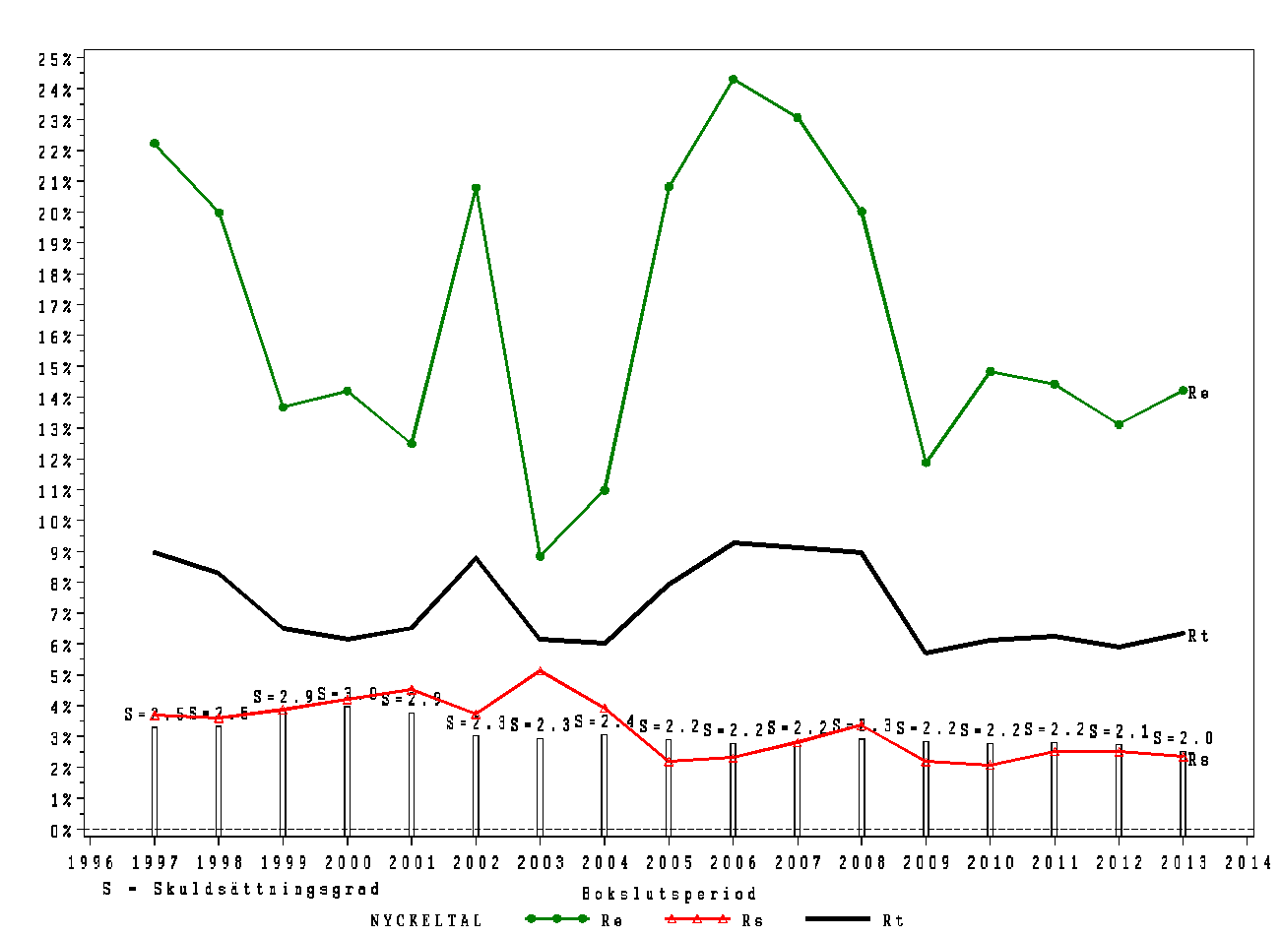

 | Vägtransport av gods. Utveckling avseende avkastning på eget kapital (Re), avkastning på totalt kapital (Rt), samt räntekostnad (Rs), 1997–2013

 | Definitioner av nyckeltal

Figur 3.2
Innehållsförteckning
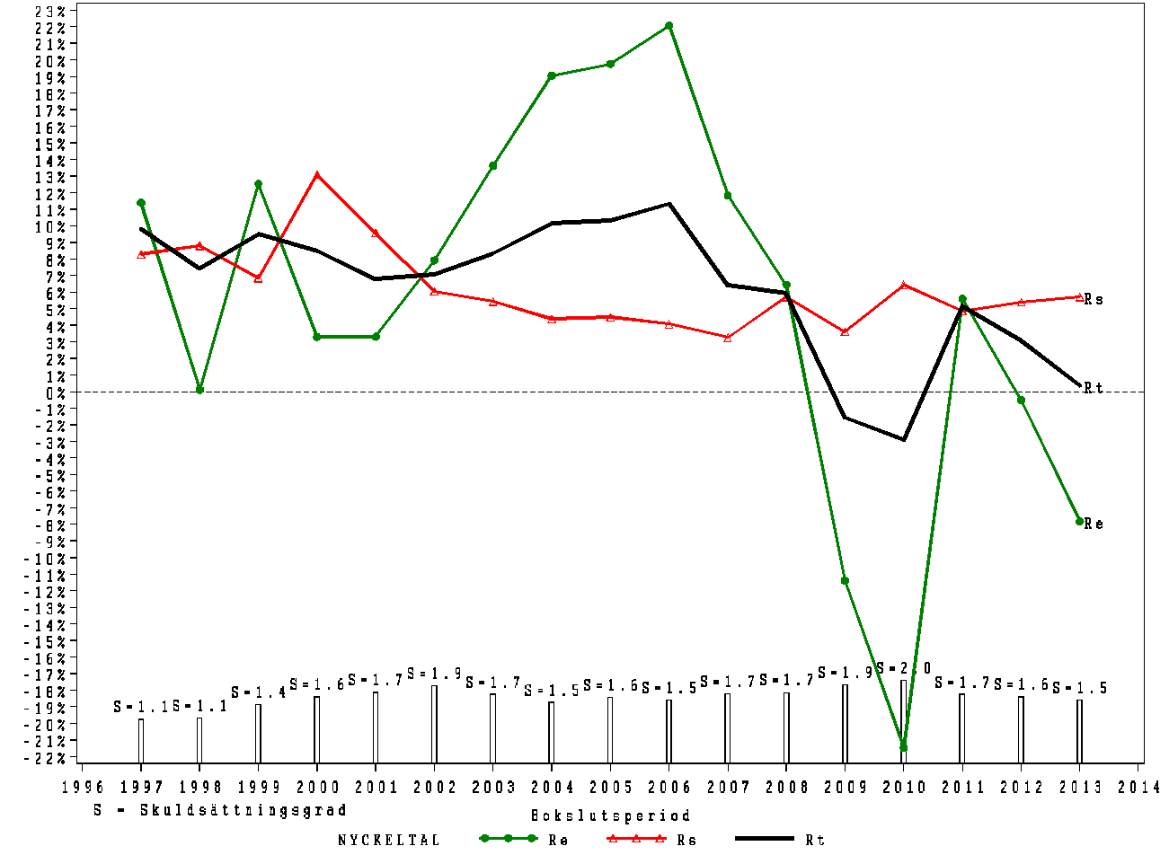

 | Sjötransport. Utveckling avseende avkastning på eget kapital (Re), avkastning på totalt kapital (Rt), samt räntekostnad (Rs), 1997–2013

 | Definitioner av nyckeltal

Figur 3.3
Innehållsförteckning
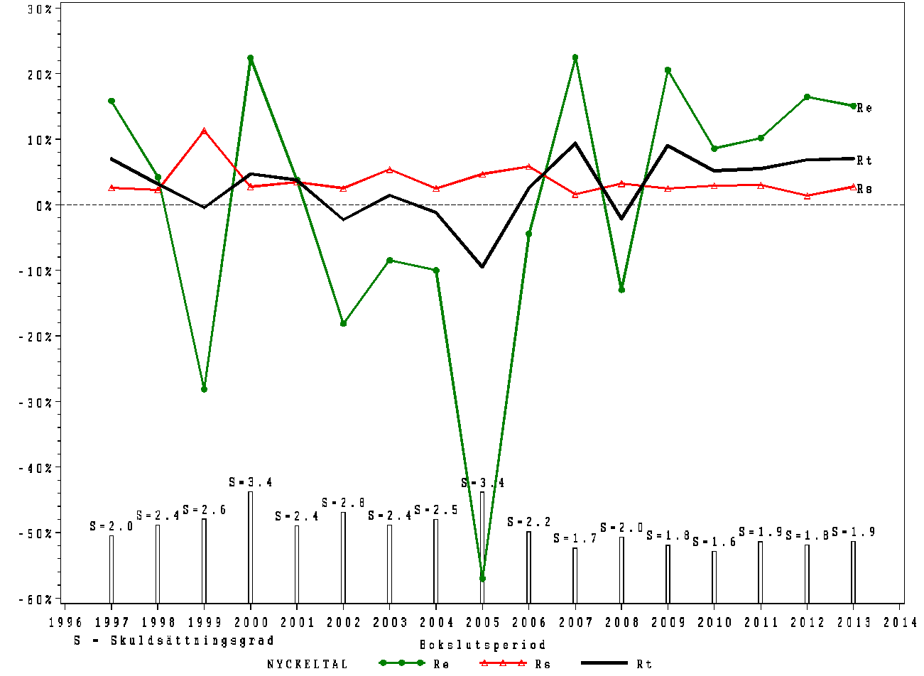

 | Lufttransport. Utveckling avseende avkastning på eget kapital (Re), avkastning på totalt kapital (Rt), samt räntekostnad (Rs), 1997–2013

 | Definitioner av nyckeltal

Figur 3.4
Innehållsförteckning
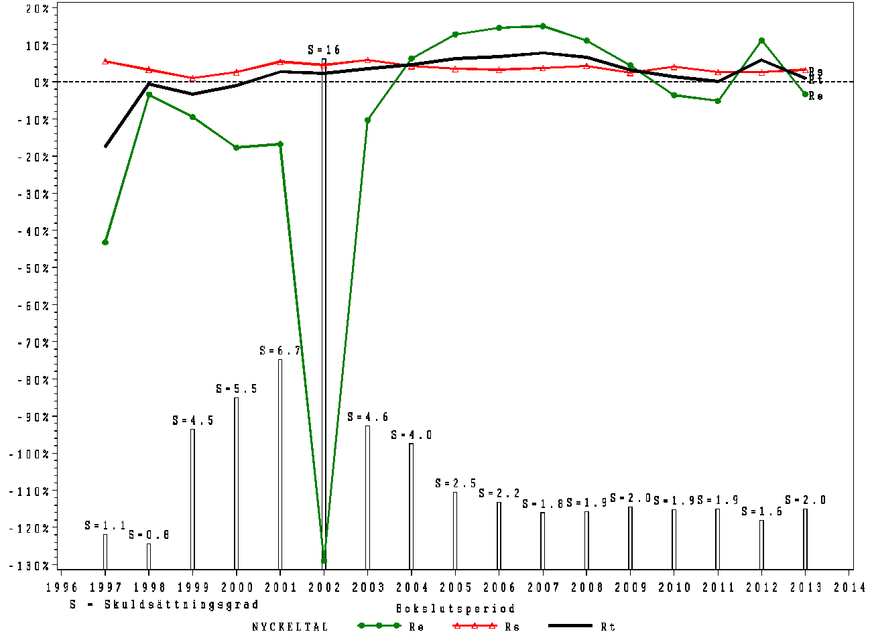

 | Järnvägstransport. Utveckling avseende avkastning på eget kapital (Re), avkastning på totalt kapital (Rt), samt räntekostnad (Rs), 1997–2013

 | Definitioner av nyckeltal

Figur 3.5
Innehållsförteckning
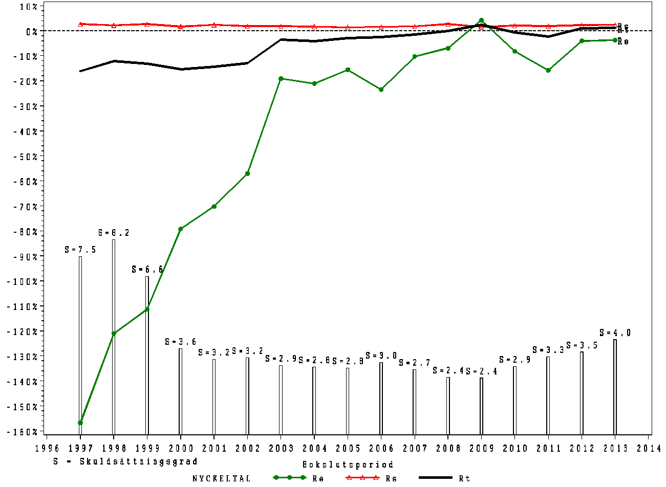

 | Kollektivtrafik. Utveckling avseende avkastning på eget kapital (Re), avkastning på totalt kapital (Rt), samt räntekostnad (Rs), 1997–2013

 | Definitioner av nyckeltal

Figur 3.6
Innehållsförteckning
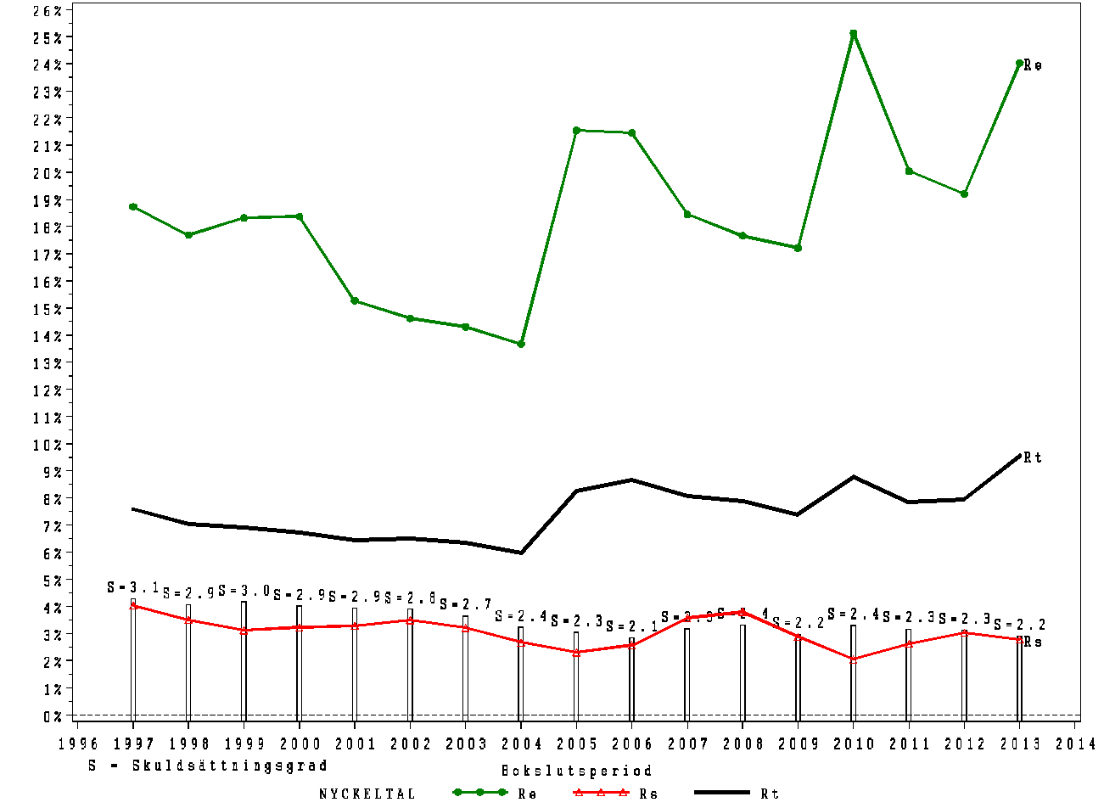

 | Taxitrafik. Utveckling avseende avkastning på eget kapital (Re), avkastning på totalt kapital (Rt), samt räntekostnad (Rs), 1997–2013

 | Definitioner av nyckeltal

Figur 4.1
Innehållsförteckning
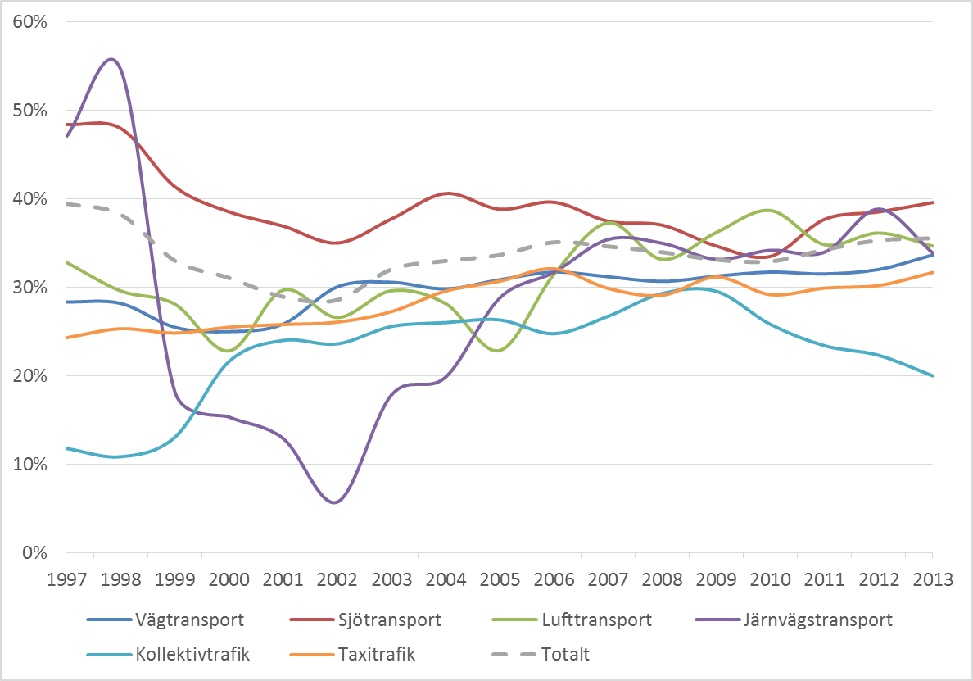

 | Soliditet i de sex delbranscherna 1997–2013

 | Definitioner av nyckeltal

Figur 4.2
Innehållsförteckning
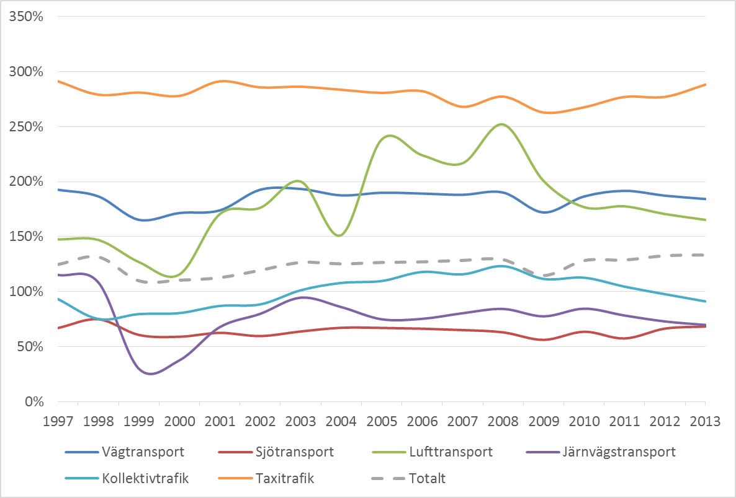

 | Kapitalets omsättningshastighet i de sex delbranscherna 1997–2013

 | Definitioner av nyckeltal

Figur 4.3
Innehållsförteckning
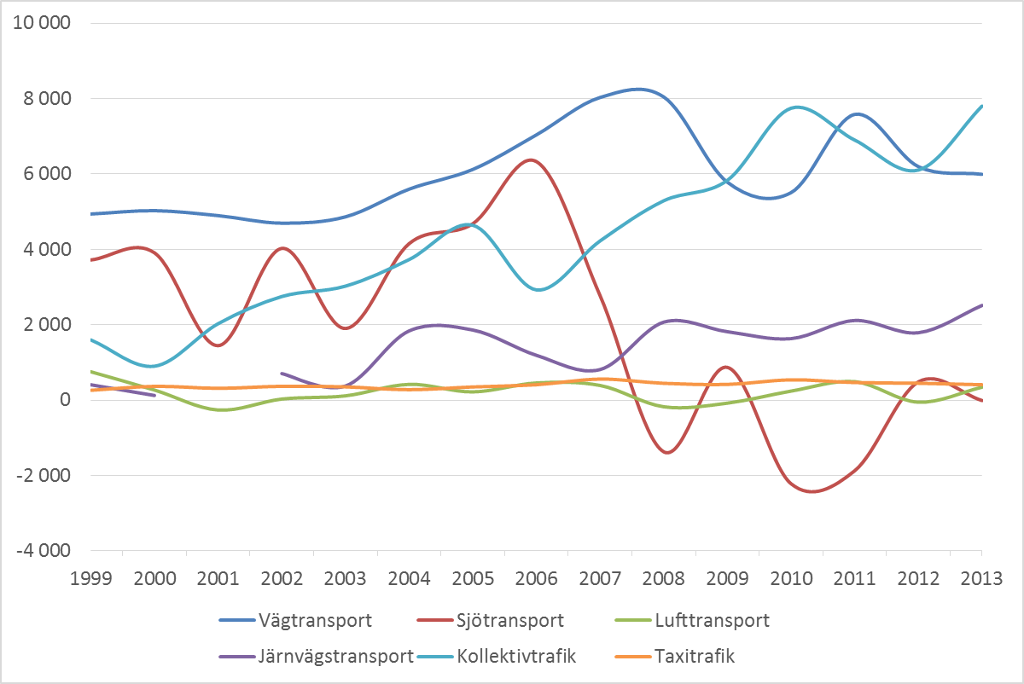

 | Investeringar (miljoner kronor) i de sex delbranscherna 1999–2013

 | Definitioner av nyckeltal

Figur 4.4
Innehållsförteckning
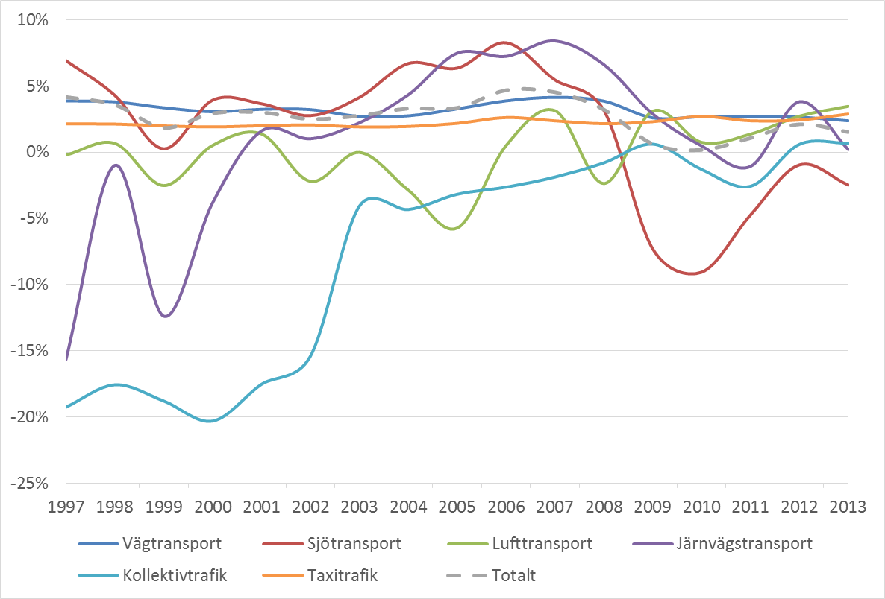

 | Rörelsemarginal i de sex delbranscherna 1997–2013

 | Definitioner av nyckeltal

Figur 4.5
Innehållsförteckning
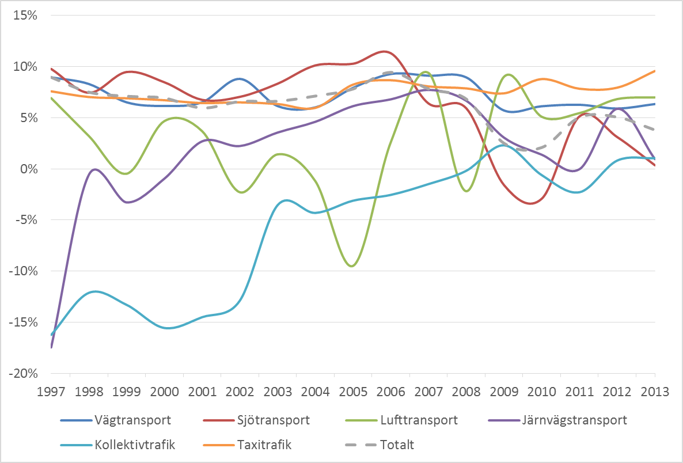

 | Avkastning på totalt kapital i de sex delbranscherna 1997–2013

 | Definitioner av nyckeltal

Figur 4.6
Innehållsförteckning
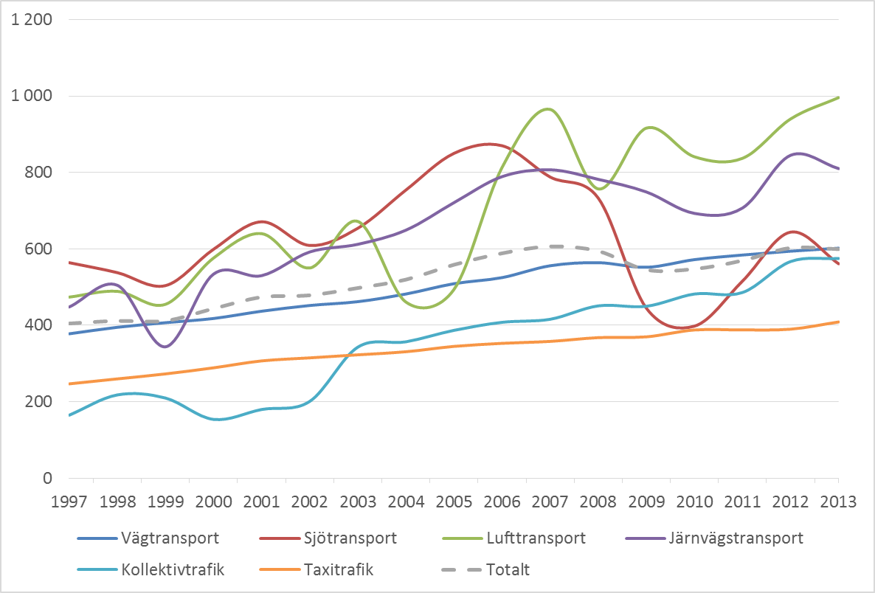

 | Förädlingsvärde per anställd (tusen kronor) i de sex delbranscherna 1997–2013

 | Definitioner av nyckeltal

Figur 4.7
Innehållsförteckning
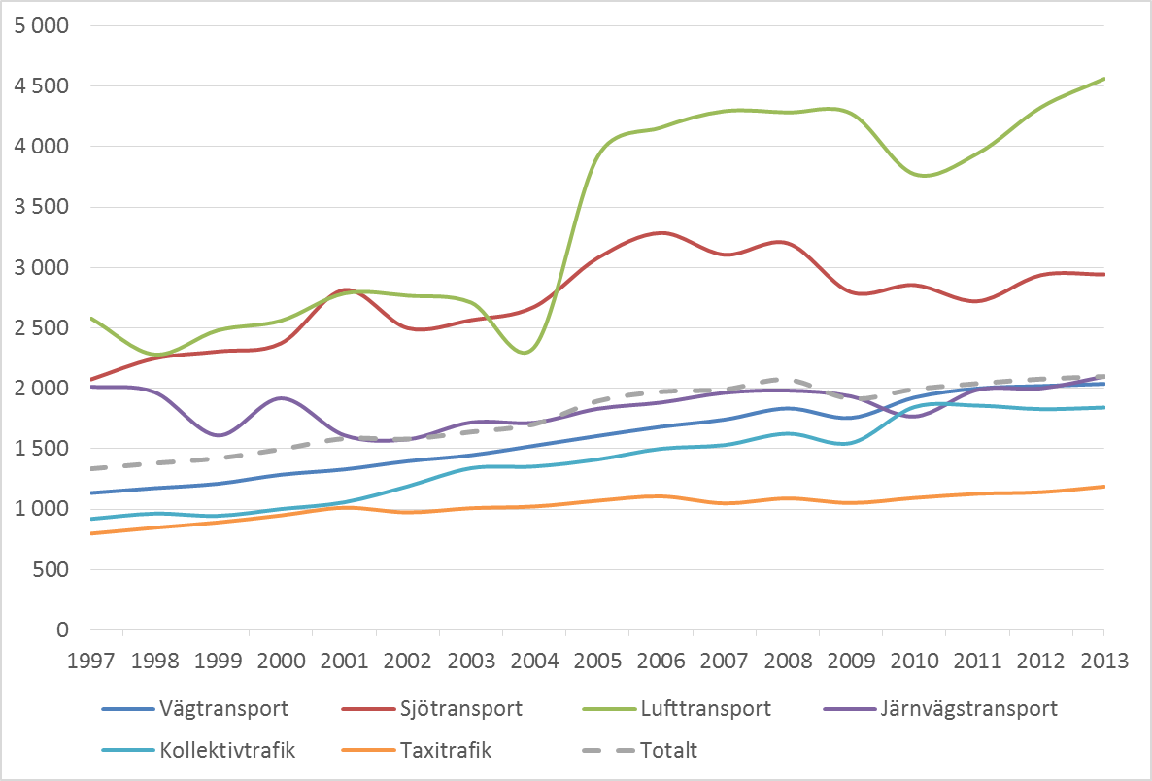

 | Nettoomsättning per anställd (tusen kronor) i de sex delbranscherna 1997–2013

 | Definitioner av nyckeltal

Figur 4.8
Innehållsförteckning
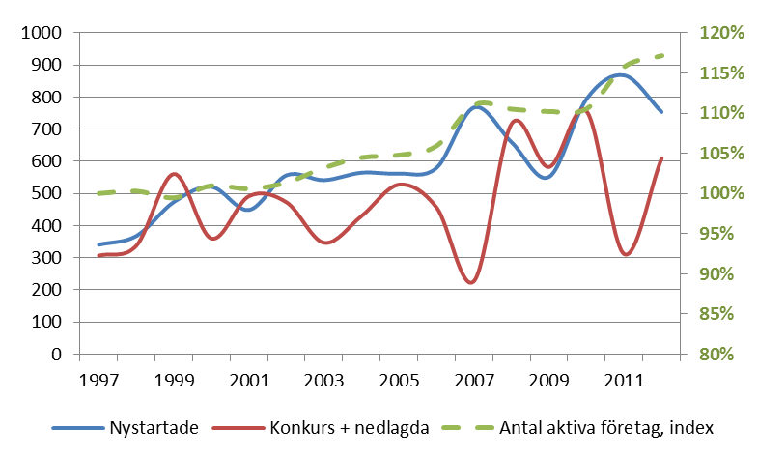

 | Antal aktiebolag som startat respektive avslutat verksamhet i transportbranschen 1997–2012, samt totalt antal aktiva företag i transportbranschen uttryckt som index med basår 1997 (höger skala).

Figur 4.9
Innehållsförteckning
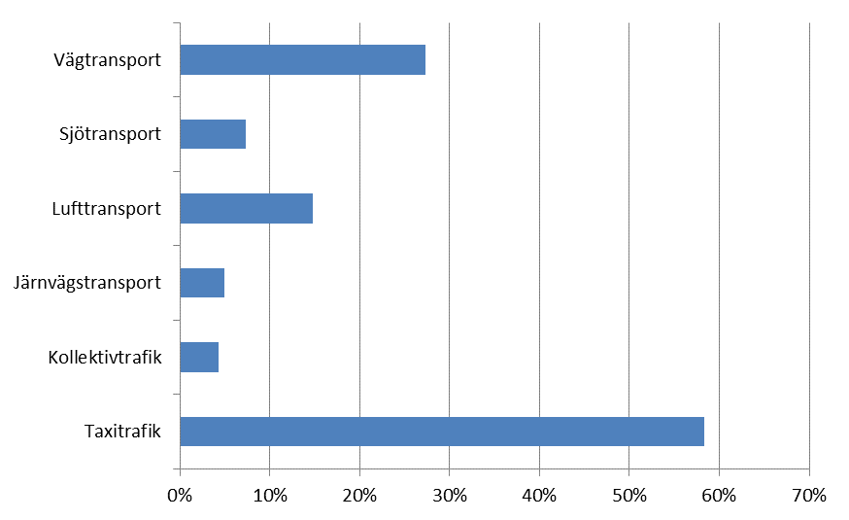

 | Andel anställda i genuint nystartade företag, beräknat som 2013 års andel anställda i företag som startat verksamheten under åren 1997–2012

Figur 4.10
Innehållsförteckning
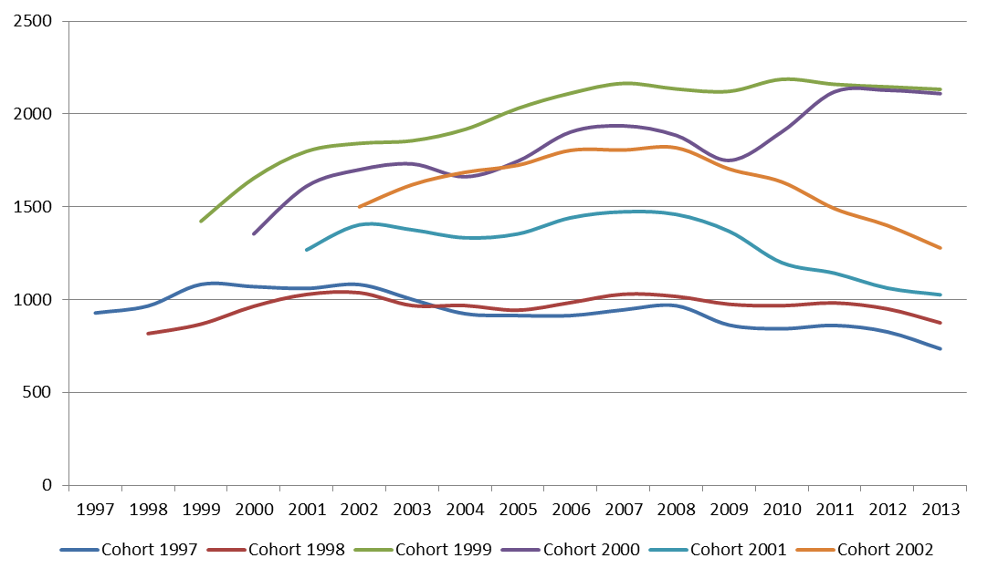

 | Antal anställda per år i sex cohorter av genuint nystartade aktiebolag i transportbranschen i sin helhet

Figur 4.11
Innehållsförteckning
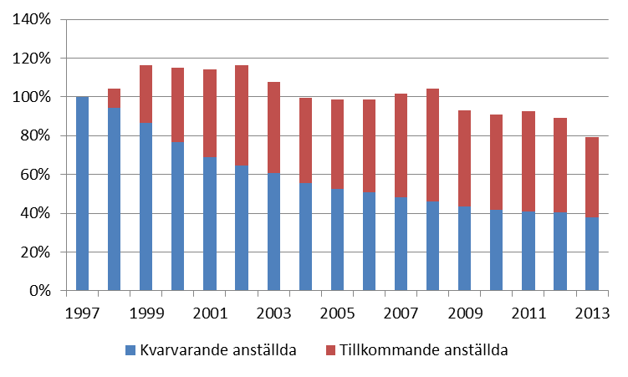

 | Antal anställda i cohort 1997 uppdelat på kvarvarande och tillkommande anställda. Index med basår 1997

Figur 4.12
Innehållsförteckning
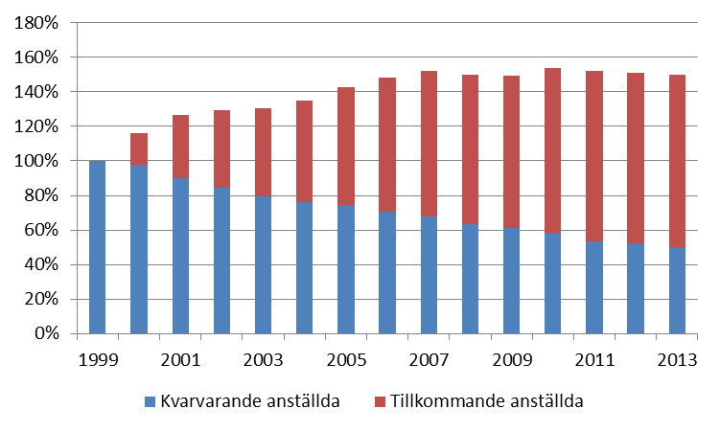

 | Antal anställda i cohort 1999 uppdelat på kvarvarande och tillkommande anställda. Index med basår 1999

Figur 4.13
Innehållsförteckning
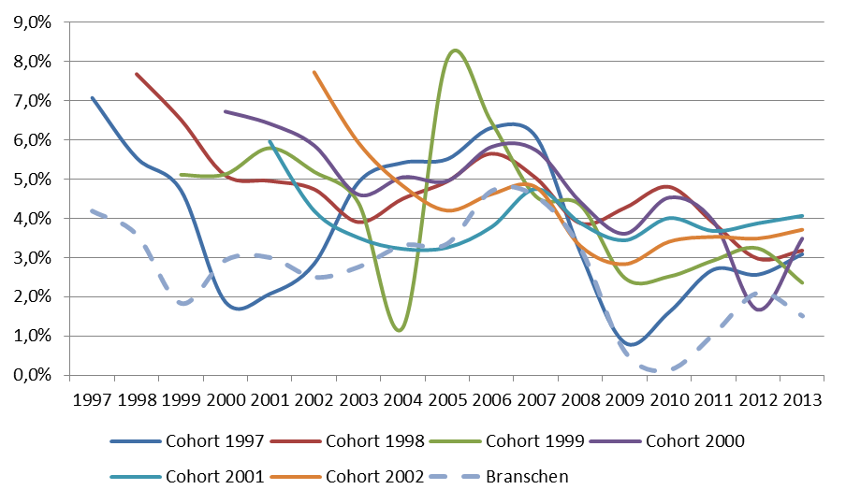

 | Rörelsemarginal inom cohorterna 1997 till 2002. Jämförelsevärdet avser samtliga företag i transportbranschen.

 | Definitioner av nyckeltal

Figur 4.14
Innehållsförteckning
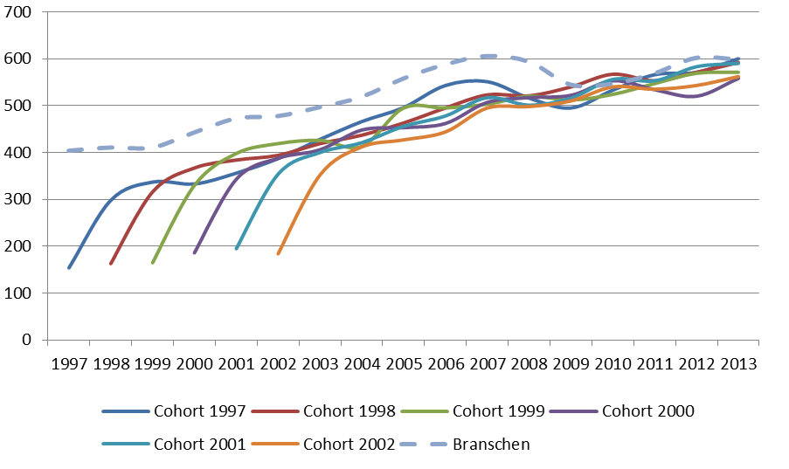

 | Förädlingsvärde per anställd (tusen kronor) inom cohorterna 1997 till 2002. Jämförelsevärdet avser samtliga företag i transportbranschen

 | Definitioner av nyckeltal

